상품제안서
오코텍스인증 쥬트북토트백 (30cm*23cm*11cm) | 상품코드: S25481

 |  |  |  |  |  |  | 02-713-8555 | www.synergygift.co.kr
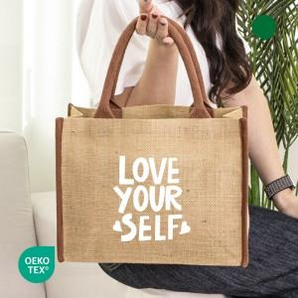

【상세/제작정보】 | <div style="text-align: center;" align="center">★양면인쇄불가능(단면인쇄만 가능!!)</div>

【인쇄/포장옵션】 | 실크 / OPP(비닐)

【공급단가】 | 수량 | 100~ | 300~ | 1,000~ | 3,000~ | 10,000~
*VAT별도 | 단가 | 2,440원 | 2,340원 | 2,230원 | 2,170원 | 2,110원

【상품 URL】 | https://www.synergygift.co.kr:443/src/goods_detail.php?gdno=25481

